modulo

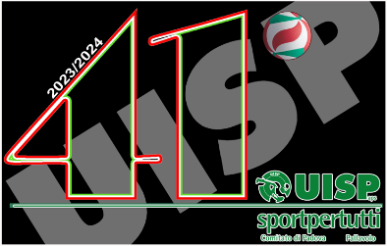
AUTOCERTIFICAZIONE DI TESSERAMENTO

 |  |  |  |  | Data richiesta: | 2023-09-01
 | Il sottoscritto
 | Cognome |  |  | Nome

 |  |  |  |  |  |  | Autocertificazione di Tesseramento
 | In qualità di Presidente dell’Associazione Sportiva UISP

 |  |  |  |  |  |  | Il sottoscritto
 |  |  | DICHIARA
 | che l'atleta |  |  |  |  |  | In qualità di Presidente dell’Associazione Sportiva UISP
 | Cognome |  |  | Nome
 |  |  |  |  |  |  | Presa visione del Regolamento UISP Provinciale 2023/24.

 |  | tesserato FIPAV nella stagione |  |  |  |  |  |  | DICHIARA

 |  | con la Società |  |  |  |  | che l’atleta

 | Iscritta al campionato FIPAV di Serie |  |  |  |  |  | Era tesserato FIPAV nella stagione

 |  |  |  |  |  |  | con la Società
 | Eventuali note
 |  |  |  |  |  |  | Iscritta al campionato FIPAV di Serie |  |  | della predetta stagione.

 |  |  |  |  |  |  | Si trova, pertanto, nelle condizioni disciplinate dall’Art. 1.2 del Regolamento.
 | Sezione da compilare da parte dell'atleta richiedente il tesseramento
 |  |  |  |  |  |  | Note:
 | Il sottoscritto
 | Cognome |  |  | Nome

 |  |  |  |  |  |  |  |  |  |  | In fede

 |  |  |  |  |  |  |  |  |  | _______________________

 |  |  |  |  |  |  | Sezione da compilare da parte dell'atleta richiedente il tesseramento

 |  |  |  |  |  |  | Il sottoscritto

 |  |  |  |  |  |  | Confermo quanto sopra dichiarato a firma del Presidente.
 |  |  |  |  |  |  |  |  |  |  | In fede

 |  |  |  |  |  |  |  |  |  | _______________________
 |  |  |  |  |  |  | Data richiesta: | 2023-09-01

